Лист1
ООО «НЕЙТИ», Чувашская Республика,г. Новочебоксарск ул. Промышленная, д. 73 +7 (495) 137-59-99 +7 (8352) 23 86 99 info@neity-prom.ru http://neity-prom.ru

№ | НАИМЕНОВАНИЕ | ЕДИНИЦА ИЗМЕРЕНИЯ | Цена, руб | ВЕС, кг | ВНЕШНИЙ ВИД | ПРИМЕЧАНИЕ

АКСЕССУАРЫ ДЛЯ СТЕЛЛАЖЕЙ

1 | СЕТЧАТОЕ ОГРАЖДЕНИЕ |  |  |  | 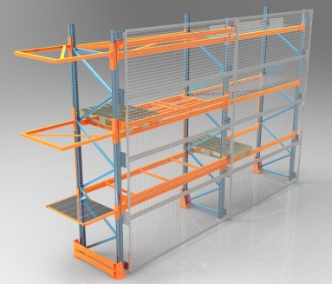 | Карта с обрамлением из профильной трубы 30х30х1,5 мм высотой 1000 мм, сетка 50х50х4 мм
1.1 | Секция 1800 мм | шт | 2496 | 18.50
1.2 | Секция 2700 мм | шт | 3062 | 21.00
1.3 | Секция 3300 мм | шт | 3489 | 22.50
1.4 | Секция 3600 мм | шт | 3878 | 23.50
1.5 | Кронштейн (вкл. крепеж) | комплект | 635 | 5.00

2 | СВЯЗЬ МЕЖРАМНАЯ ТЕЛЕСКОПИЧЕСКАЯ |  |  |  | 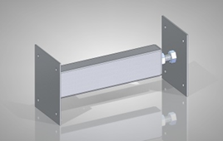 | вкл. крепеж
 | Длина 200-250 мм | комплект | 462.87 | 2.00 |  | труба 60х40х2
 | Длина 500-550 мм | комплект | 727.38 | 2.50 |  | труба 60х40х2
 | Длина 800-850 мм | комплект | 819.95 | 3.60 |  | труба 60х40х2

3 | ПОЛКА ПЕРФОРИРОВАННАЯ НАБОРНАЯ | кв.м. | 925.75 | 5.50 | 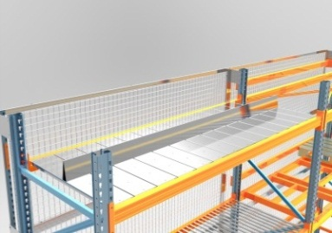 | перфорация d=10 мм с шагом 150х150 мм, лист 0,7 мм., оцинкованный, не красим

4 | НАСТИЛ ПРОЛИВНОЙ |  |  |  | 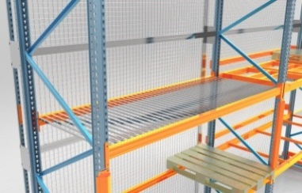 | для балок типа CN
 | Стандартный (нагрузка до 100 кг/кв.м.) | кв.м. | 862.50 | 6.00 |  | швеллер 20х20х20х0,7 мм, шаг - 64 мм (межцентровое)
 | Усиленный (нагрузка до 200 кг/кв.м.) | кв.м. | 1104.00 | 8.00 |  | швеллер 40х40х40х0,7 мм, шаг - 84 мм (межцентровое)

5 | НАСТИЛ СЕТЧАТЫЙ С РЕБРОМ ЖЕСТКОСТИ 900х1100 мм | шт. | 1269.60 | 10.50 |  | сетка 50х50х4 мм, 2 ребра жесткости, под 800 кг

6 | УСИЛИТЕЛЬ СТОЙКИ 1000 мм |  |  |  | 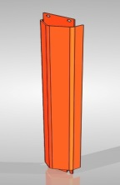 | вкл. крепеж
 | Профиль 80 | комплект | 952.20 | 8.00 |  | толщина 4 мм
 | Профиль 100 | комплект | 1005.10 | 8.50 |  | толщина 4 мм
 | Профиль 120 | комплект | 1124.13 | 9.50 |  | толщина 4 мм

7 | ОТБОЙНИК СТОЙКИ |  |  |  | 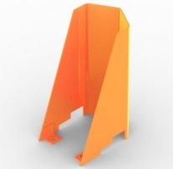 | вкл. анкерные болты
 | Профиль 80 | комплект | 908.50 | 4.80 |  | толщина 4 мм, высота 400 мм
 | Профиль 100 | комплект | 943.00 | 5.10 |  | толщина 4 мм, высота 400 мм
 | Профиль 120 | комплект | 977.50 | 5.50 |  | толщина 4 мм, высота 400 мм

8 | ОТБОЙНИК РАМЫ |  |  |  | 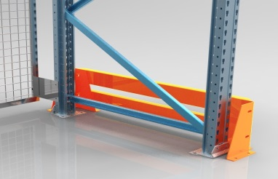 | вкл. анкерные болты
 | Отбойник одиночной рамы 1100 мм | комплект | 3041.75 | 28.00 |  | лист 4 мм., труба 100х50х3 мм.
 | Отбойник сдвоенной рамы 2400 мм | комплект | 5819.00 | 48.00 |  | лист 4 мм., труба 100х50х3 мм. с промежуточным отбойником

9 | ВЫКАТНАЯ ПОЛКА 800х1200 мм , нагрузка до 500 кг, 2/3 выкатывания | комплект | 12420.00 | 48.00 |  | настил полки - металл
9.1 | ВЫКАТНАЯ ПОЛКА 800х1200 мм, нагрузка до 1000 кг, 2/3 выкатывания |  | 14904.00 | 57.60
9.2 | ВЫКАТНАЯ ПОЛКА 800х1200 мм , нагрузка до 500 кг, полновыкатная |  | 16245.36 | 73.36
9.3 | ВЫКАТНАЯ ПОЛКА 800х1200 мм , нагрузка до 1000 кг, полновыкатная |  | 17869.90 | 80.70

10 | СИСТЕМА ВЕРТИКАЛЬНОЙ ЖЕСТКОСТИ |  |  |  | 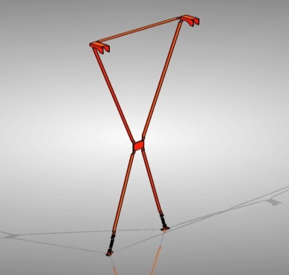 | Х - образная, H = 4500 мм, L=5400 мм
10.1 | для одиночного ряда | комплект | 1877.95 | 19.00 |  | комплект- 4 кронштейна, 2 полосы 4х40 мм., 2 талрепа М16, метизы
10.2 | для сдвоенного ряда |  |  |  |  | комплект- 4 перемычки, 2 полосы 4х40 мм., 2 талрепа М16, метизы
10.2.1 | перемычка 200 мм | комплект | 2605.33 | 27.00
10.2.2 | перемычка 500 мм | комплект | 3398.83 | 36.00 |  | комплект- 4 перемычки, 2 полосы 4х40 мм., 2 талрепа М16, метизы
10.2.3 | перемычка 800 мм | комплект | 4205.55 | 46.00 |  | комплект- 4 перемычки, 2 полосы 4х40 мм., 2 талрепа М16, метизы

11 | СИСТЕМА ГОРИЗОНТАЛЬНОЙ ЖЕСТКОСТИ |  |  |  | 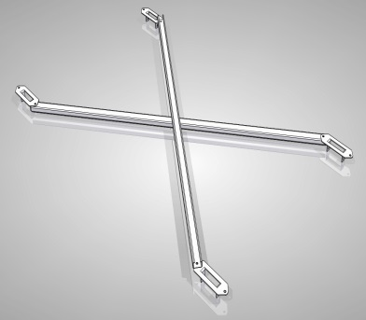 | Х-образная
11.1 | секция 1800 мм | комплект | 1322.50 | 9.00 |  | комплект- 4 кронштейна, 2 полосы 4х40 мм., 2 талрепа М16, метизы
11.2 | секция 2700 мм | комплект | 1798.60 | 11.00 |  | комплект- 4 кронштейна, 2 полосы 4х40 мм., 2 талрепа М16, метизы
11.3 | секция 3300 мм | комплект | 2208.58 | 12.40 |  | комплект- 4 кронштейна, 2 полосы 4х40 мм., 2 талрепа М16, метизы
11.4 | секция 3600 мм | комплект | 2340.83 | 14.00 |  | комплект- 4 кронштейна, 2 полосы 4х40 мм., 2 талрепа М16, метизы

12 | ПАЛЛЕТОСТОП |  |  |  | 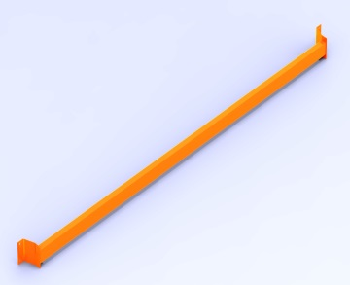 | вкл. крепеж, труба 80х40х2 мм
12.1 | секция 1800 мм | комплект | 851.00 | 7.70
12.2 | секция 2700 мм | комплект | 1138.50 | 10.90
12.3 | секция 3300 мм | комплект | 1265.00 | 13.50
12.4 | секция 3600 мм | комплект | 1380.00 | 14.50

13 | ПОДПАЛЛЕТНИК | шт | 1719.25 | 16.00 | 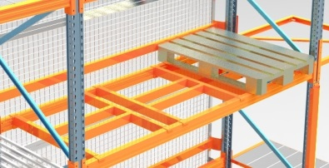 | сварной каркас 900х1100 мм, труба 80х40х2

14 | РЕБРО ЖЕСТКОСТИ | шт | 380.0 | 4.00 |  | труба 60х40х2, L=1000 мм

15 | НАРОСТ ВНЕШНИЙ |  |  |  | 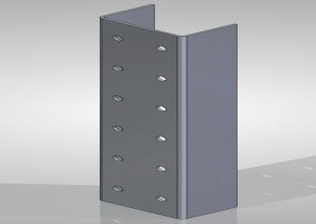 | вкл. Крепеж
15.1 | Профиль 80 | комплект | 518 | 3.20 |  | высота 500 мм., лист 4 мм.
15.2 | Профиль 100 | комплект | 541 | 3.50 |  | высота 500 мм., лист 4 мм.
15.3 | Профиль 120 | комплект | 569 | 3.60 |  | высота 500 мм., лист 4 мм.

16 | НАРОСТ ВНУТРЕННИЙ |  |  |  | 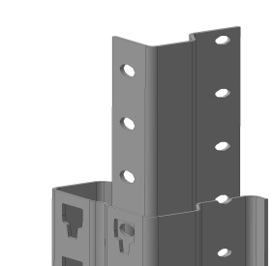 | вкл. крепеж, из 2-х половинок
16.1 | Профиль 80 | комплект | 767 | 3.50 |  | высота 500 мм., лист 3 мм.
16.2 | Профиль 100 | комплект | 793 | 3.70 |  | высота 500 мм., лист 3 мм.
16.3 | Профиль 120 | комплект | 820 | 4.00 |  | высота 500 мм., лист 3 мм.

17 | ВЫРАВНИВАЮЩАЯ ПЛАСТИНА |  |  |  | 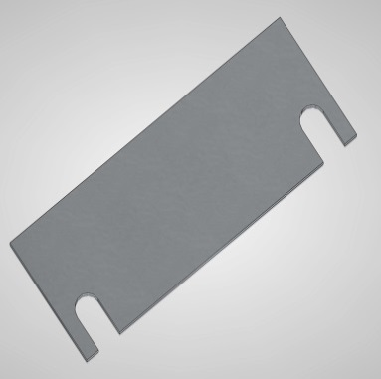 | без покрытия
17.1 | Толщина 2 мм
17.1.1 | Профиль 80 | шт. | 26 | 0.22
17.1.2 | Профиль 100 | шт. | 29 | 0.26
17.1.3 | Профиль 120 | шт. | 32 | 0.30
17.2 | Толщина 4 мм
17.2.1 | Профиль 80 | шт. | 44 | 0.44
17.2.2 | Профиль 100 | шт. | 49 | 0.56
17.2.3 | Профиль 120 | шт. | 57 | 0.60

18 | НАПРАВЛЯЮЩИЕ РЕЛЬСЫ ДЛЯ УЗКОПРОХОДНОЙ ТЕХНИКИ | пог. м. | 873 | 9.90 |  | Уголок 100х63х8 мм, не вкл. анкерные болты

19 | ЗАХОДНОЙ ЭЛЕМЕНТ ДЛЯ УЗКОПРОХОДНОЙ ТЕХНИКИ | шт. | 3174.00 | 22.00 |  | Уголок 100х100х10 мм, не вкл. анкерные болты

20 | СВЯЗЬ МЕЖРАМНАЯ |  |  |  | 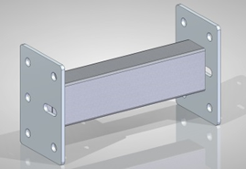 | вкл. крепеж
 | Длина 200 мм | комплект | 331 | 1.40 |  | труба 60х40х2
 | Длина 500 мм | комплект | 397 | 2.20 |  | труба 60х40х2
 | Длина 800 мм | комплект | 463 | 3.10 |  | труба 60х40х2
 | длина 1200 мм. | комплект | 542 | 4.50 |  | труба 60х40х2

